Oppskrift
Couscous Middelhav med sweet chili fiskespydCouscous Middelhav med sweet chili fiskespyd
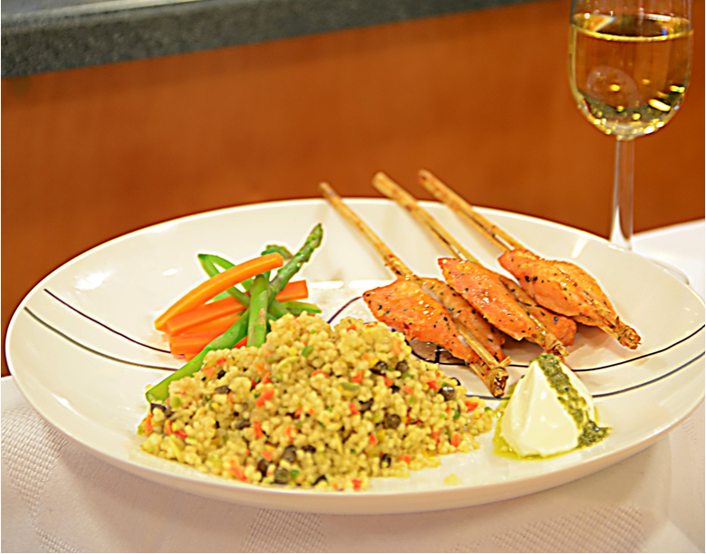

Fiskespydene tines. Kyllingfond mikses og kokes opp. Mikses med couscous i like deler, sammen med litt olivenolje. Dekkes med lokk å ha trekke i 10 minutter. Røres luftig, saltes og pepres etter smak. Grønnsakene skjæres i passe store biter. Blancheres, eller om det er rotgrønnsaker, ristes i ovnen sammen med pesto. Stek fiskespydene i ovnen ca 4 minutter, 165 grader. Pesto serveres kaldt ved siden av.Fiskespydene tines. Kyllingfond mikses og kokes opp. Mikses med couscous i like deler, sammen med litt olivenolje. Dekkes med lokk å ha trekke i 10 minutter. Røres luftig, saltes og pepres etter smak. Grønnsakene skjæres i passe store biter. Blancheres, eller om det er rotgrønnsaker, ristes i ovnen sammen med pesto. Stek fiskespydene i ovnen ca 4 minutter, 165 grader. Pesto serveres kaldt ved siden av.
Number of servingsNumber of servings | 1
EPDEPD | ProductProduct | Per servingPer serving |  | TotalTotal |  | QtyPerPackQtyPerPack | PackSizePackSize | PackUnitPackUnit | PackagingPackaging | ItemsItems
 | Salomon Fish stick Sweet Chili (Ca 3 stk pr 100 g) Salomon Fish stick Sweet Chili (Ca 3 stk pr 100 g) | 0.1 | kgkg | 0 | kgkg |  |  |  |  | 0
 | Tipiak Cous-Cous Middelhav Tipiak Cous-Cous Middelhav | 0.1 | kgkg | 0 | kgkg |  |  |  |  | 0
964676964676 | Kyllingfond *(Selleri)Kyllingfond *(Selleri) | 0.005 | ll | 0 | ll | 6 | 1 | ll | 6x1l6x1l | 0
 | Vann til å blande ut kyllingfonden Vann til å blande ut kyllingfonden |  |  | 0 |  |  |  |  |  | 0
123208123208 | Extra virgin olivenolje Extra virgin olivenolje | 0.01 | ll | 0 | ll | 4 | 3 | ll | 4x3l4x3l | 0
 | Laboratorio Tortellini Basilikumpesto Laboratorio Tortellini Basilikumpesto | 0.04 | kgkg | 0 | kgkg |  |  |  |  | 0

 | * Allergens* Allergens

